Feuil1
 |  | Pas de preprocessing |  | Scaling |  | Standardisation
 | 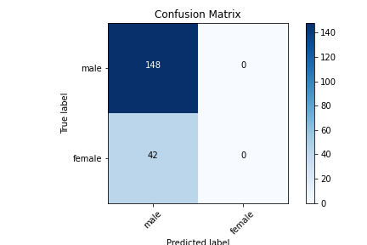 Pas de balancing | CNN_1
 |  | 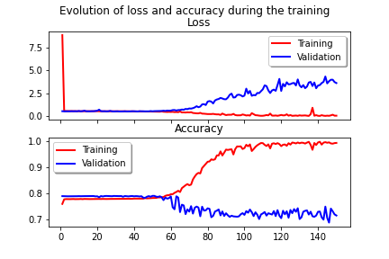 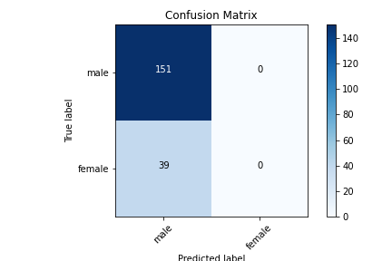 |  | 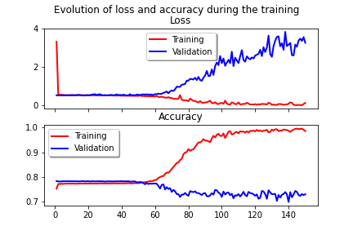  |  | 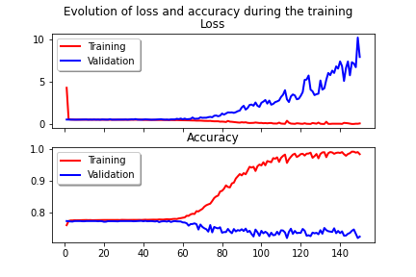
 |  | Accuracy = 77,89 | AUROC = 0,5 | Accuracy = 77,47 | AUROC = 0,5 | Accuracy = 78,95 | AUROC = 0,5
 |  |  | F1 (macro) = 0,44 |  | F1 (macro) = 0,44 |  | F1 (macro) = 0,44
 |  |  | F1(weighted) = 0,68 |  | F1(weighted) = 0,70 |  | F1(weighted) = 0,70
 |  | CNN_4
 |  | 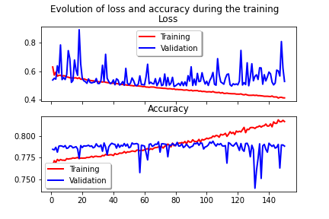  |  | 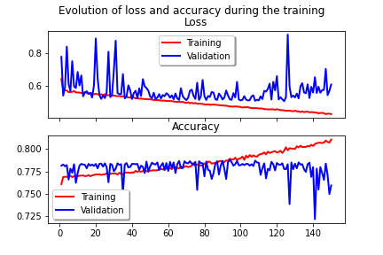 |  | 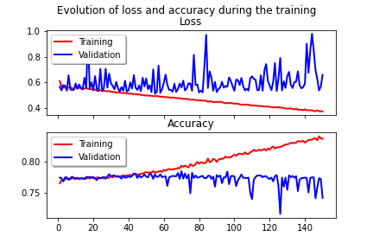
 |  | Accuracy = 77,89 | AUROC = 0,5 | Accuracy = 80 | AUROC = 0,51 | Accuracy = 78,95 | AUROC = 0,5
 |  |  | F1 (macro) = 0,44 |  | F1 (macro) = 0,47 |  | F1 (macro) = 0,44
 |  |  | F1(weighted) = 0,68 |  | F1(weighted) = 0,72 |  | F1(weighted) = 0,70

 |  | CNN_5
 |  | 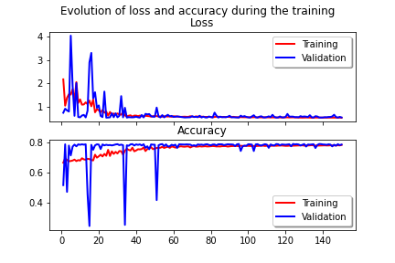 |  | 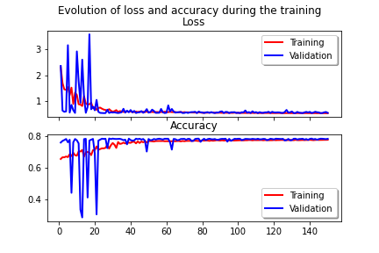 |  | 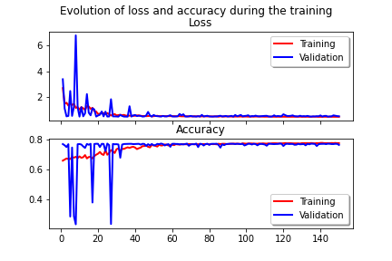
 |  | Accuracy = 77,89 | AUROC = 0,5 | Accuracy = 79,47 | AUROC = 0,5 | Accuracy = 76,84 | AUROC = 0,49
 |  |  | F1 (macro) = 0,44 |  | F1 (macro) = 0,44 |  | F1 (macro) = 0,43
 |  |  | F1(weighted) = 0,68 |  | F1(weighted) = 0,70 |  | F1(weighted) = 0,69

 | 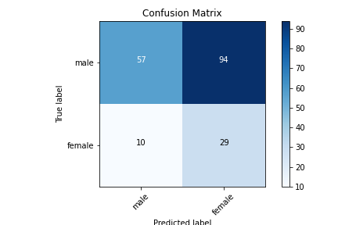 Remove | CNN_1
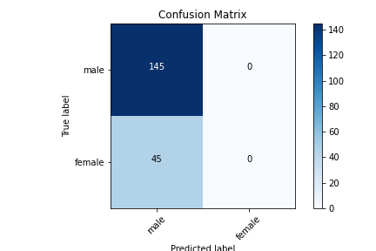 |  | 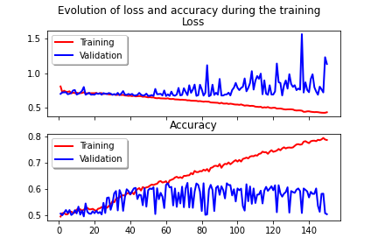 |  | 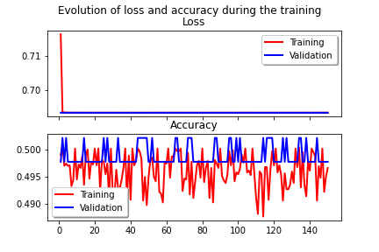
 |  | Accuracy = 76,32 | AUROC = 0,5 | Accuracy = 79,47 | AUROC = 0,5 | Accuracy = 72,63 | AUROC = 0,53
 |  |  | F1 (macro) = 0,43 |  | F1 (macro) = 0,44 |  | F1 (macro) = 0,53
 |  |  | F1(weighted) = 0,66 |  | F1(weighted) = 0,70 |  | F1(weighted) = 0,72
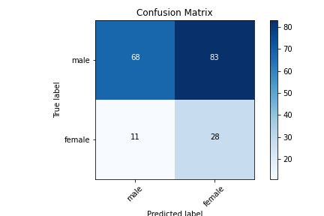
 |  | CNN_4
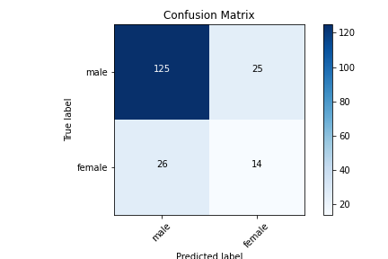 |  | 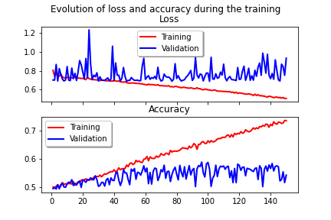 |  | 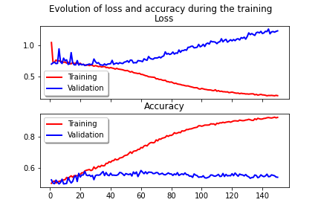 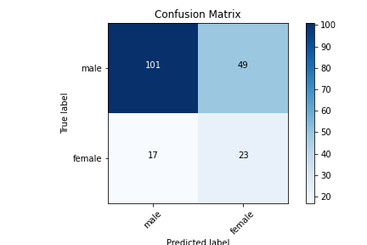 |  | 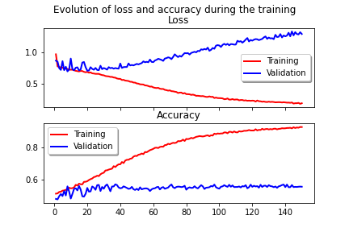
 |  | Accuracy = 73,16 | AUROC = 0,59 | Accuracy = 50,53 | AUROC = 0,58 | Accuracy = 65,26 | AUROC = 0,62
 |  |  | F1 (macro) = 0,59 |  | F1 (macro) = 0,48 |  | F1 (macro) = 0,58
 |  |  | F1(weighted) = 0,73 |  | F1(weighted) = 0,55 |  | F1(weighted) = 0,68
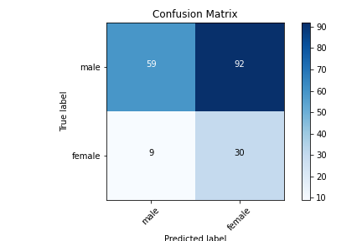
 |  | CNN_5
 |  | 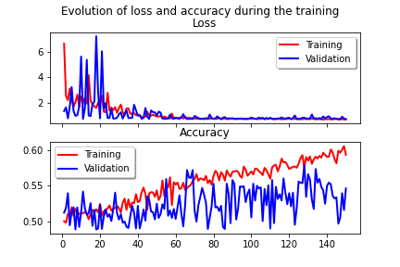 |  | 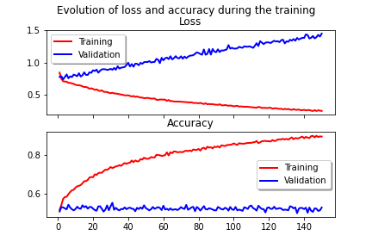 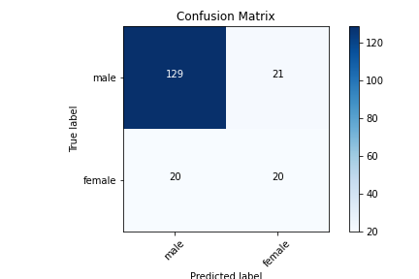 |  | 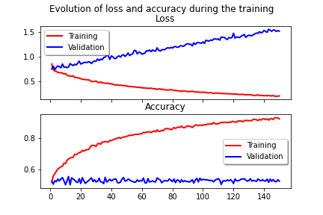
 |  | Accuracy = 45,26 | AUROC = 0,56 | Accuracy = 46,84 | AUROC = 0,58 | Accuracy = 78,42 | AUROC = 0,68
 |  |  | F1 (macro) = 0,44 |  | F1 (macro) = 0,46 |  | F1 (macro) = 0,68
 |  |  | F1(weighted) = 0,49 |  | F1(weighted) = 0,50 |  | F1(weighted) = 0,79

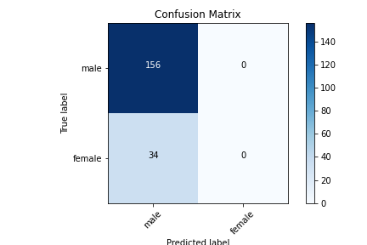
 | 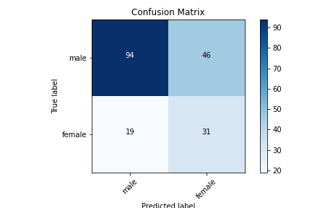 Duplicate/remove | CNN_1
 |  | 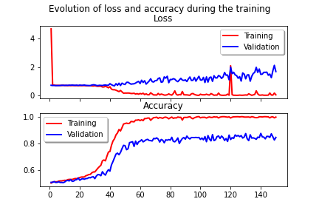 |  | 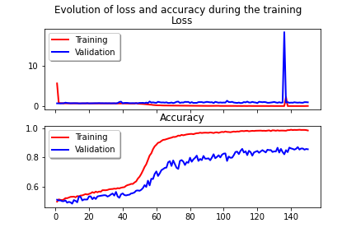 |  | 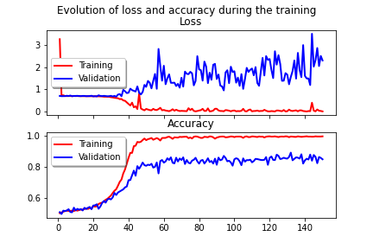
 |  | Accuracy = 76,84 | AUROC = 0,51 | Accuracy = 78,95 | AUROC = 0,5 | Accuracy = 75,79 | AUROC = 0,5
 |  |  | F1 (macro) = 0,46 |  | F1 (macro) = 0,44 |  | F1 (macro) = 0,43
 |  |  | F1(weighted) = 0,68 |  | F1(weighted) = 0,70 |  | F1(weighted) = 0,65
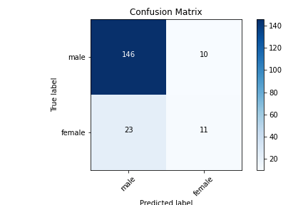
 |  | CNN_4
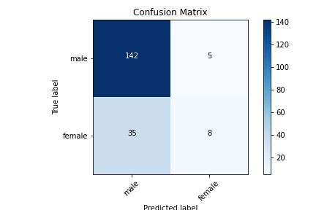 |  | 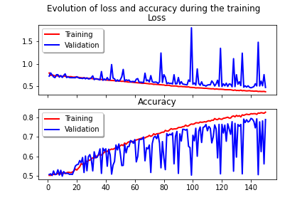  |  | 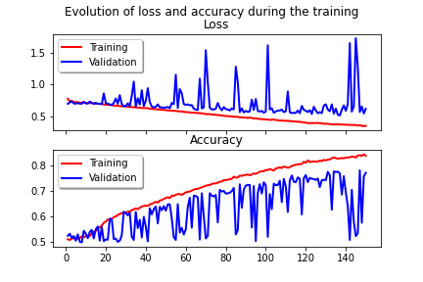 |  | 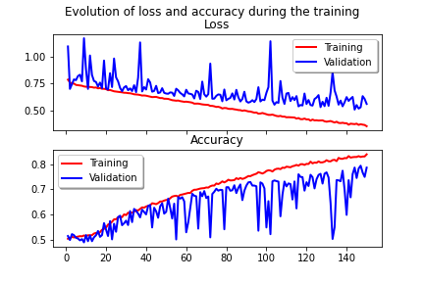
 |  | Accuracy = 78,95 | AUROC = 0,58 | Accuracy = 71,05 | AUROC = 0,55 | Accuracy = 82,63 | AUROC = 0,63
 |  |  | F1 (macro) = 0,58 |  | F1 (macro) = 0,55 |  | F1 (macro) = 0,65
 |  |  | F1(weighted) = 0,74 |  | F1(weighted) = 0,71 |  | F1(weighted) = 0,81
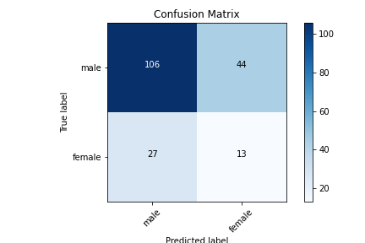
 |  | CNN_5
 |  | 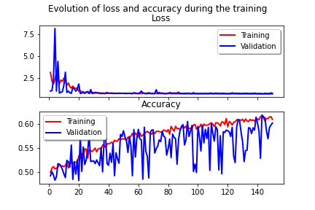 |  | 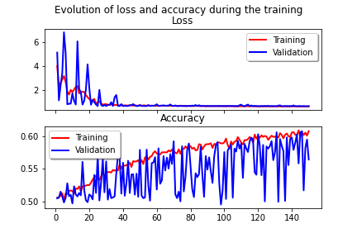 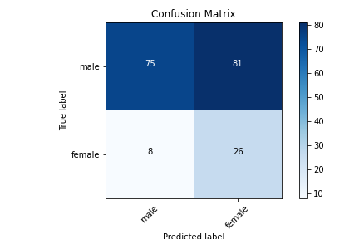 |  | 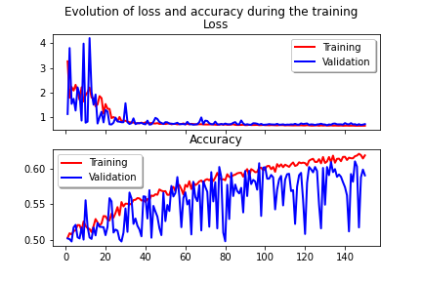
 |  | Accuracy = 65,79 | AUROC = 0,65 | Accuracy = 62,63 | AUROC = 0,52 | Accuracy = 53,16 | AUROC = 0,62
 |  |  | F1 (macro) = 0,62 |  | F1 (macro) = 0,51 |  | F1 (macro) = 0,50
 |  |  | F1(weighted) = 0,68 |  | F1(weighted) = 0,65 |  | F1(weighted) = 0,58

 | SMOTE | CNN_1

 |  | Accuracy = 77,89 | ROC = 0,5
 |  |  | F1 (macro) = 0,44
 |  |  | F1(weighted) = 0,68
 |  | CNN_4

 |  | CNN_5


 | Remove/SMOTE | CNN_1
 |  | 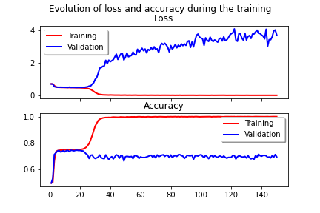  |  | 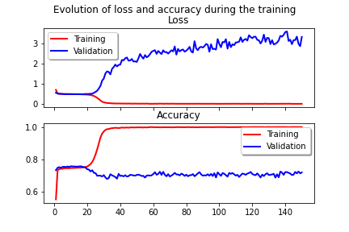 |  | 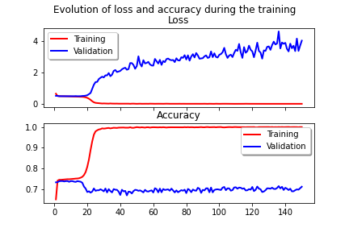
 |  | Accuracy = 78,95 | AUROC = 0,5 | Accuracy = 76,32 | AUROC = 0,50 | Accuracy = 80,53 | AUROC = 0,5
 |  |  | F1 (macro) = 0,44 |  | F1 (macro) = 0,43 |  | F1 (macro) = 0,45
 |  |  | F1(weighted) = 0,70 |  | F1(weighted) = 0,67 |  | F1(weighted) = 0,72
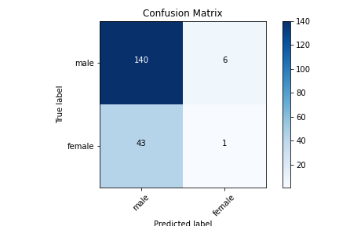

 |  | CNN_4
 |  | 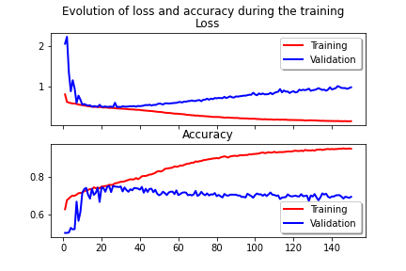 |  | 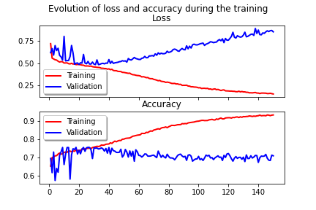 |  | 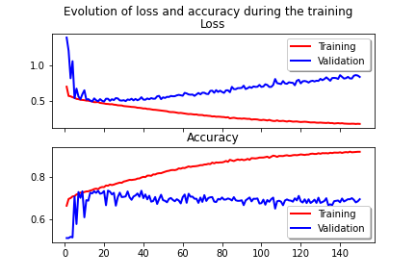
 |  | Accuracy = 78,95 | AUROC = 0,52 | Accuracy = 74,21 | AUROC = 0,49 | Accuracy = 80,0 | AUROC = 0,55
 |  |  | F1 (macro) = 0,49 |  | F1 (macro) = 0,45 |  | F1 (macro) = 0,55
 |  |  | F1(weighted) = 0,71 |  | F1(weighted) = 0,66 |  | F1(weighted) = 0,75


 |  | CNN_5
 |  | 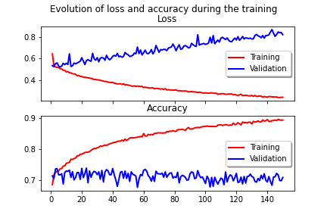 |  | 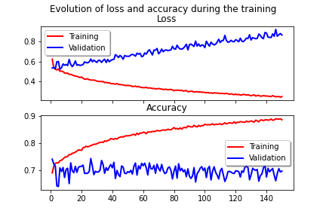 |  | 
 |  | Accuracy = 79,47 | AUROC = 0,52 | Accuracy = 76,32 | AUROC = 0,50 | Accuracy = 81,05 | AUROC = 0,55
 |  |  | F1 (macro) = 0,49 |  | F1 (macro) = 0,45 |  | F1 (macro) = 0,55
 |  |  | F1(weighted) = 0,72 |  | F1(weighted) = 0,67 |  | F1(weighted) = 0,76


 | Loss custom | CNN_1
 |  |  |  |   |  | 
 |  | Accuracy = 77,89 | AUROC = 0,5 | Accuracy = 75,26 | AUROC = 0,5 | Accuracy = 75,79 | AUROC = 0,5
 |  |  | F1 (macro) = 0,44 |  | F1 (macro) = 0,43 |  | F1 (macro) = 0,43
 |  |  | F1(weighted) = 0,68 |  | F1(weighted) = 0,65 |  | F1(weighted) = 0,65

 |  | CNN_4
 |  |  |  |   |  | 
 |  | Accuracy = 77,84 | AUROC = 0,55 | Accuracy = 75,26 | AUROC = 0,54 | Accuracy = 75,79 | AUROC = 0,56
 |  |  | F1 (macro) = 0,55 |  | F1 (macro) = 0,51 |  | F1 (macro) = 0,56
 |  |  | F1(weighted) = 0,73 |  | F1(weighted) = 0,69 |  | F1(weighted) = 0,71
 |  | CNN_5
 |  |   |  |   |  | 
 |  | Accuracy = 61,58 | AUROC = 0,57 | Accuracy = 74,21 | AUROC = 0,54 | Accuracy = 77,89 | AUROC = 0,60
 |  |  | F1 (macro) = 0,54 |  | F1 (macro) = 0,52 |  | F1 (macro) = 0,61
 |  |  | F1(weighted) = 0,65 |  | F1(weighted) = 0,69 |  | F1(weighted) = 0,74

